Estadísticas
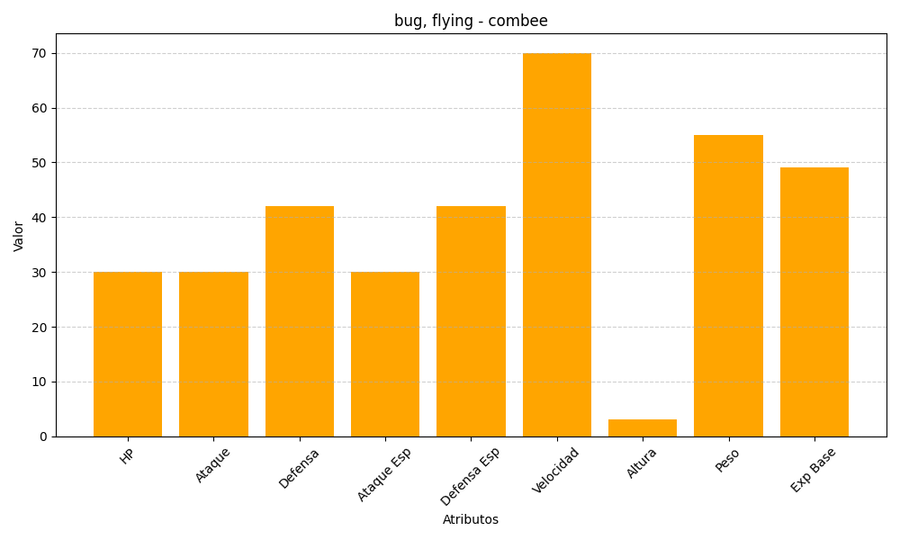
ID | Nombre | Tipo | HP | Ataque | Defensa | Ataque Especial | Defensa Especial | Velocidad | Altura | Peso | Experiencia Base
415 | combee | bug, flying | 30 | 30 | 42 | 30 | 42 | 70 | 3 | 55 | 49

